Blad1
Kläder 2024
Artikel | Storlekar | Kostnad junior | Kostnad Senior | Tryck
Herr dunjacka
Isolate Jacket M - Brandcode | 140- XXL | 680 | 770 | Namn fram, skrinnare på bild fram samt Hagaströms SK bak längst ned
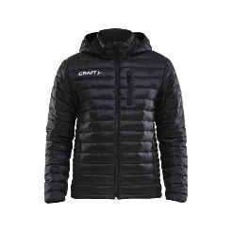
Dam dunjacka
Isolate Jacket W - Brandcode | 140-XXL | 680 | 770

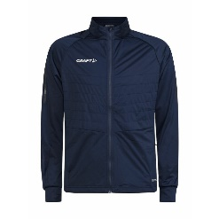
Herr träningsjacka
ADV Nordic Ski Club Jacket M | 140-XXL | 850 | 1000 | Namn fram, skrinnare på bild fram samt Hagaströms SK bak
Dam Träningsjacka
ADV Nordic Ski Club Jacket W | 140-XXL | 850 | 1000

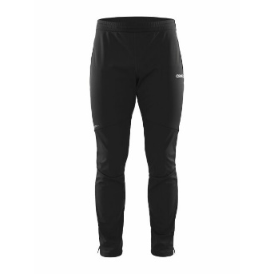
Byxa full zip (dragkedja hela vägen)

Core nordic herr | 140-XXL | 600 | 720
Dam
Core Nordic dam | 140-XXL | 600 | 720

Hoodtröja i funktionsmaterial finns nedan i unisex både för S och JR
Basic Hood funktionsmaterial Unisex | 90-XXL | 200 | 300 |  | Namn, skrinnare och Hagaströms SK
Junior storlekar

Funktions T-shirt
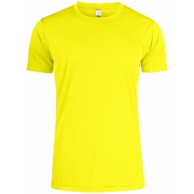
Herr | 120-XXL | 70 | 80 |  | Skrinnare + HSK
Dam |  | 70 | 80

Hjälm utlånas 30 kr/år eller köpes 650 kr

